CollectiveAccess
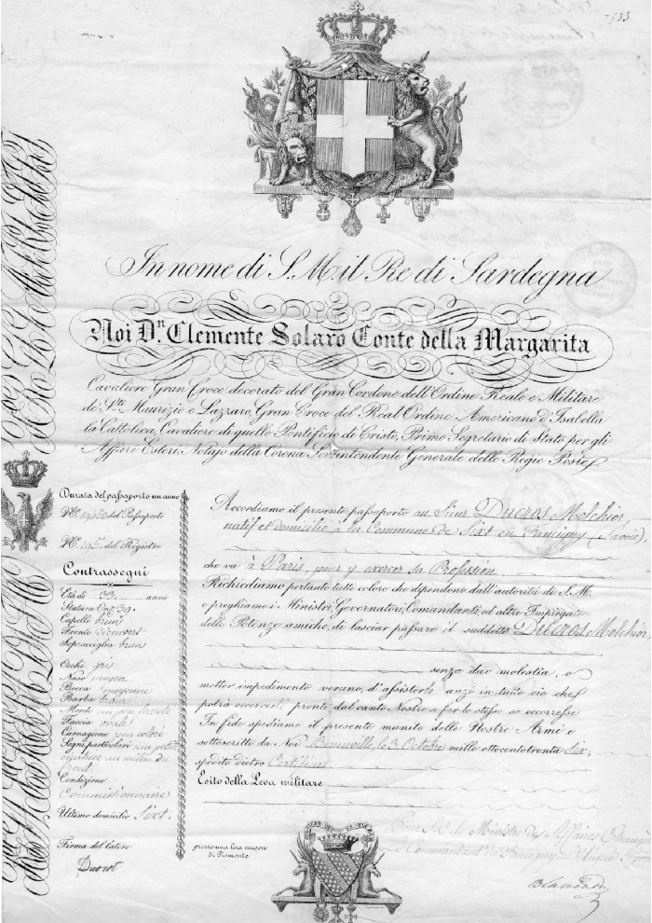
Image | Object | Description | Date
 | Passeport de Ducros Melchior - 1836 (11-001) | Passeport de Ducros Melchior 33 ans, au nom du roi de Sardaigne fait à Bonneville le 3 octobre 1836 pour être commissionnaire à Paris signé "Ducrot" avec un T.
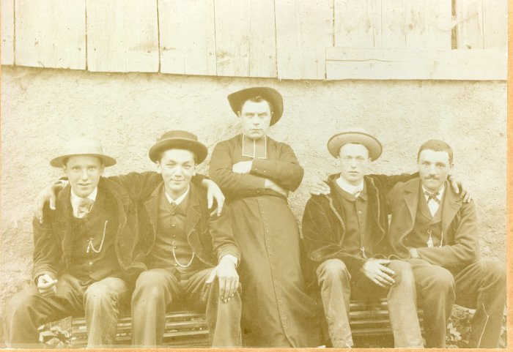 | Photo d'un abbé entouré de 4 jeunes hommes (12-032) | Photo d'un abbé probablement MOCCAND au centre, entourée de 4 jeunes hommes
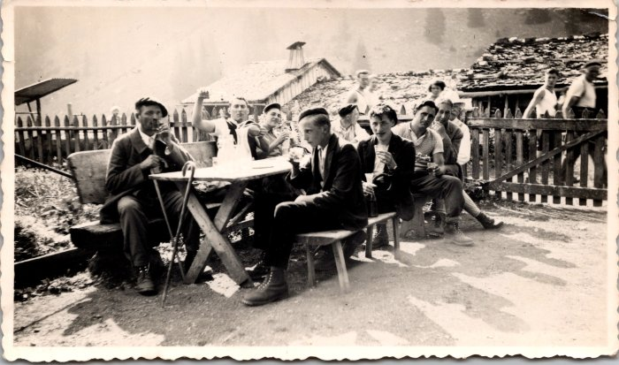 | Photos d'un groupe d'hommes autour d'une table, août 1937 (12-042) | Photos d'un groupe d'hommes autour d'une table août 1937
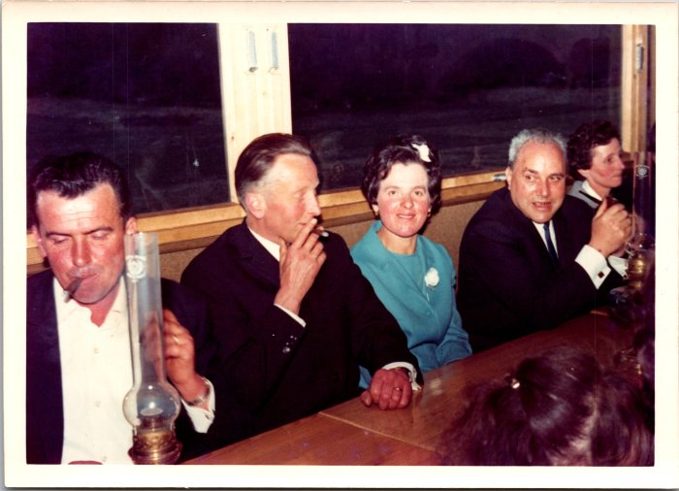 | Photo de Pascal et Louise Moccand, 1968 (12-048) | Photo de Pascal et Louise Moccand le 20 avril 1968 Guy Cardinet, Ida Pin
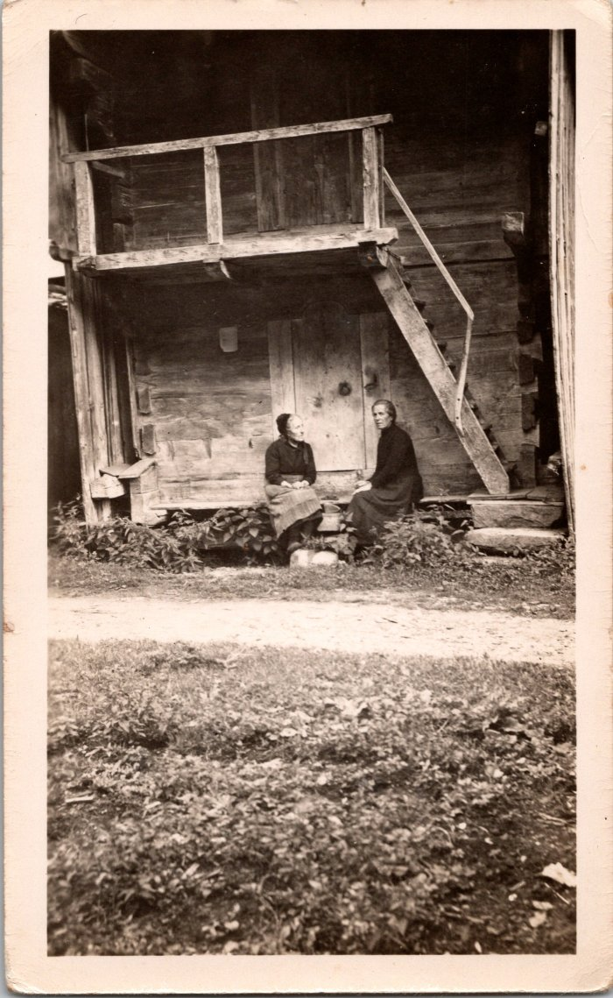
 | Photo de deux femmes devant un mazot le 11 juillet 1948 (12-049) | Photo de deux femmes devant un mazot le 11 juillet 1948
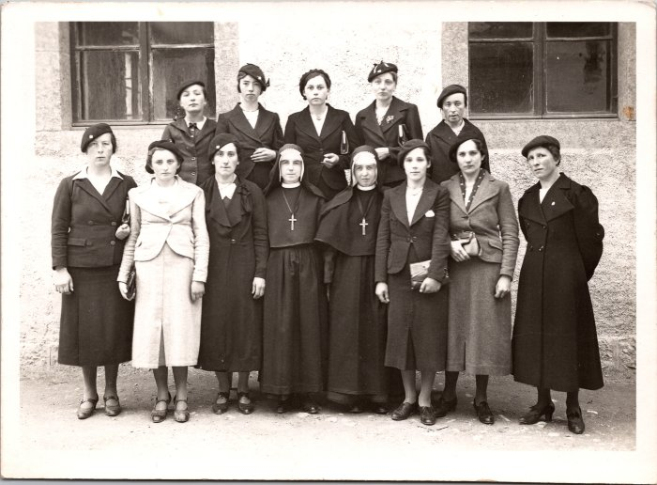 | Photo d'un groupe de jeunes femmes avec les sœurs dans les années 30 (12-051) | Photo d'un groupe de jeunes femmes avec les sœurs dans les années 30 1er en haut à gauche : Célestine Moccand 4e en haut : Monique Moccand 3e en bas à droite : Lucie Ducrot
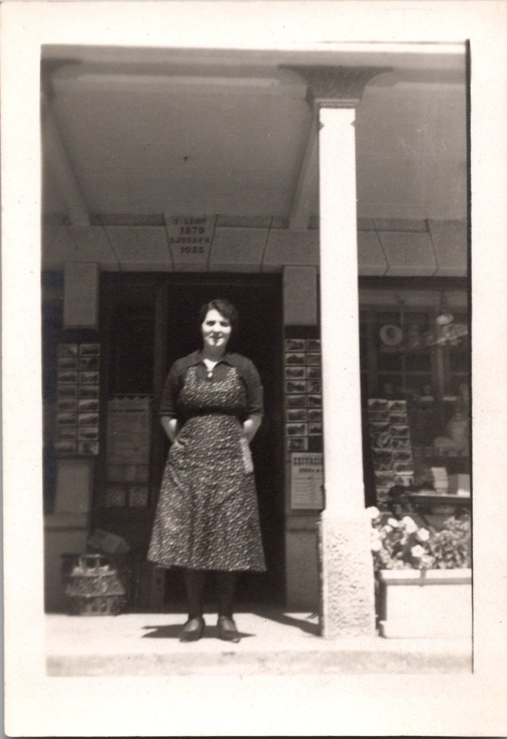
 | Photo de Madelaine SOUDANT devant l'épicerie (12-052) | Photo de Madelaine SOUDANT devant l'épicerie
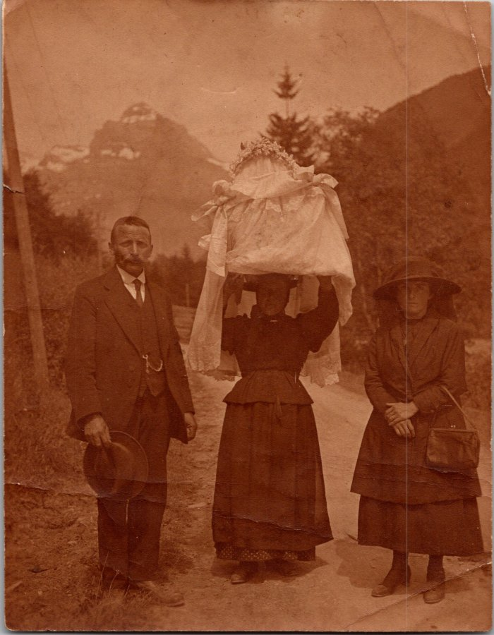
 | Photo d'un baptême devant le Tenneverge (12-058) | Photo d'un baptême devant le Tenneverge Jean-Marie Moccand
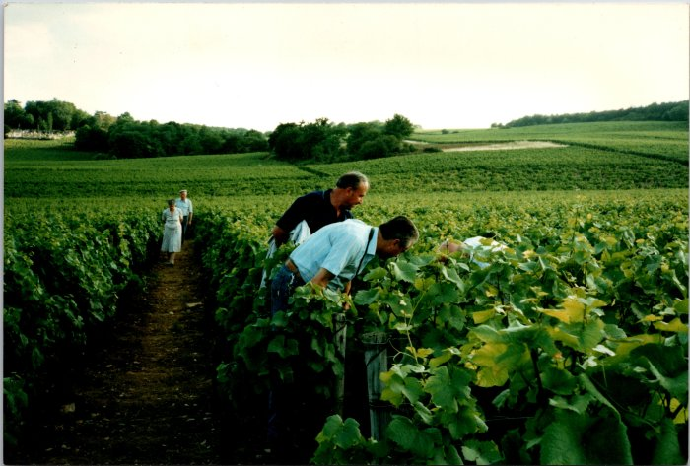 | Photo d'un voyage à Mercurey, 1991 (12-060) | Photo d'un voyage à Mercurey en juillet 1991 Pascal et Louise Moccand Félix Tomassino
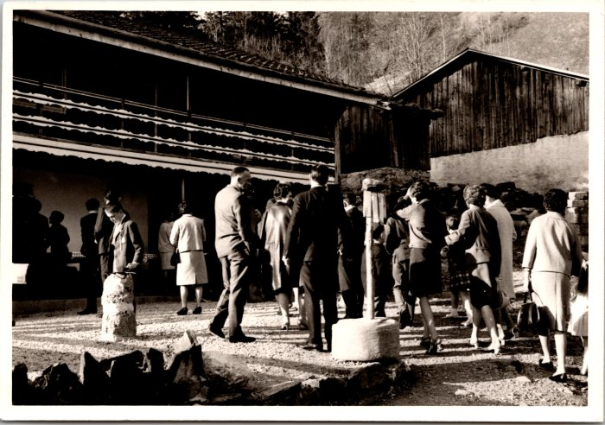 | Photo devant le restaurant du Frénalay (12-063) | Photo devant le restaurant du Frénalay
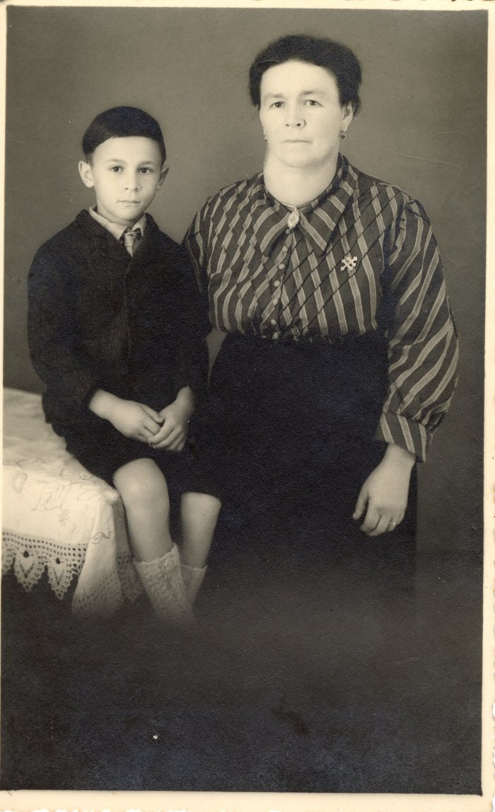
 | Photo de Marie Louise JOENNOZ et Robert VIGNOLE (19-001) | Photo de Marie Louise JOENNOZ née BIORD (mère de Baptiste JOENNOZ) et Robert VIGNOLE (9 ans) datant de 1945. Robert VIGNOLE né le 15 avril 1936 a été hébergé sur Sixt de 1940 à 1945
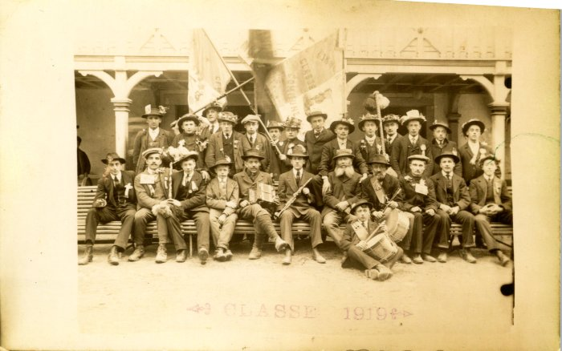 | Photo des conscrits de 1919 (2-1475) | Photo des conscrits de 1919
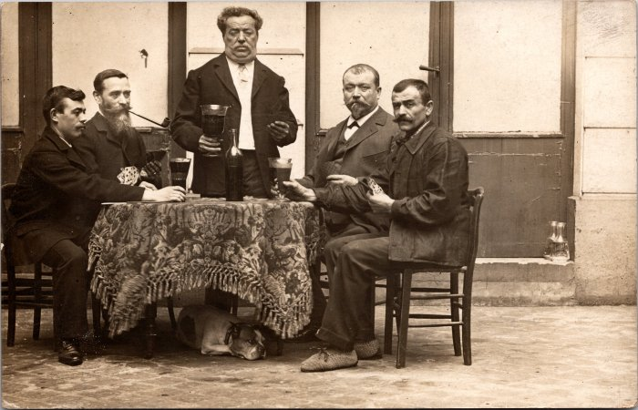 | Photo lors d'une partie de cartes (2-1508) | Photo lors d'une partie de cartes
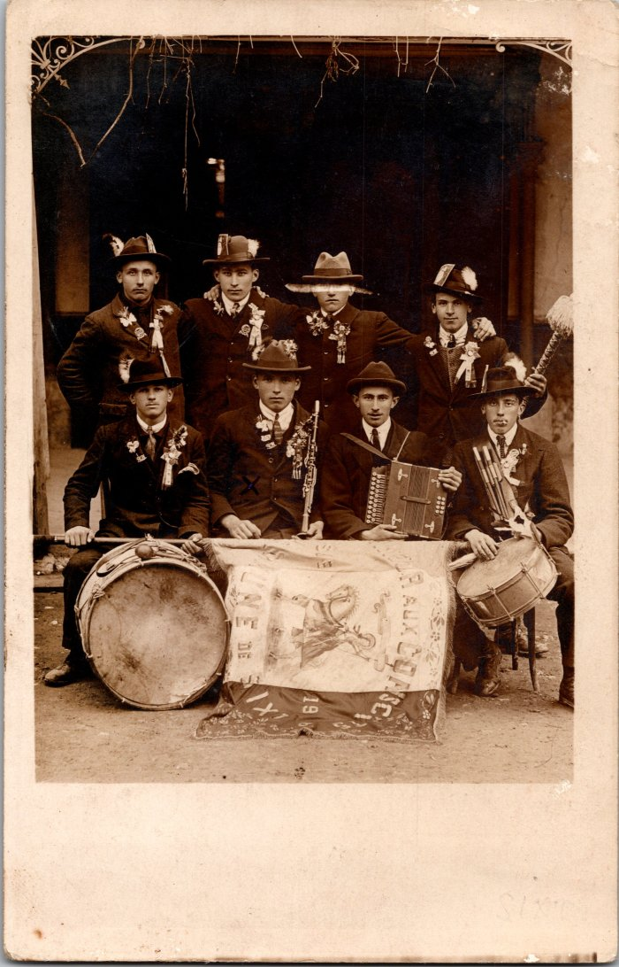
 | Photo des conscrits de Sixt de 1926 (2-1542) | Photo des conscrits de Sixt de 1926
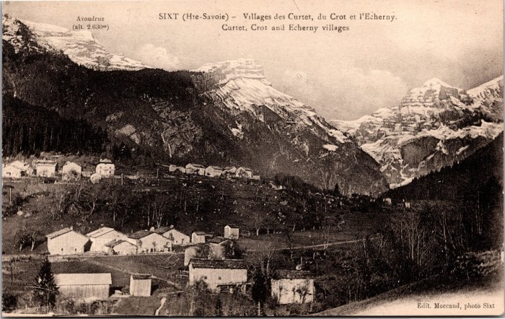 | Villages des Curtets, du Crot et l'Echarny (2-3985) | Villages des Curtets, du Crot et l'Echarny
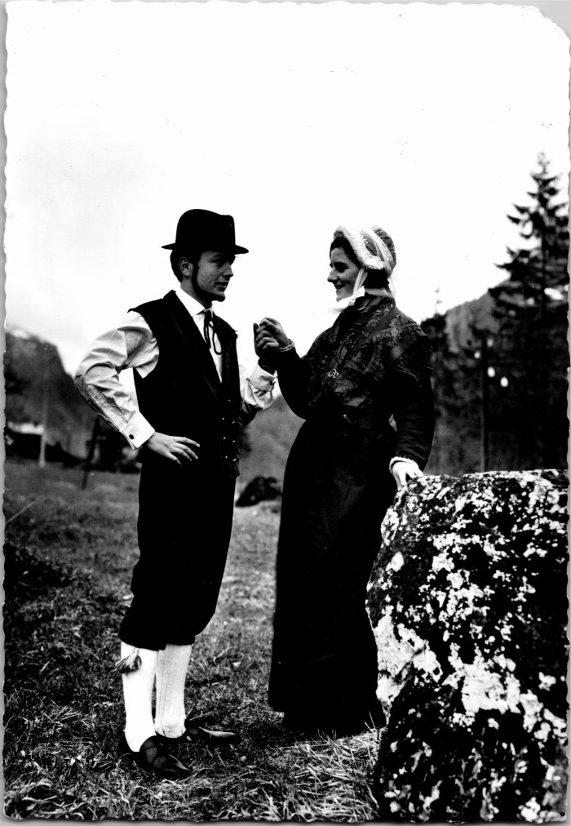
 | "Le couple aux couleurs de Savoie" (2-4303) | "Le couple aux couleurs de Savoie" Gislaine BARBIER (Sœur d'Elizabeth BARBIER femme de Roland MOGENIER) et Pierre MOCCAND
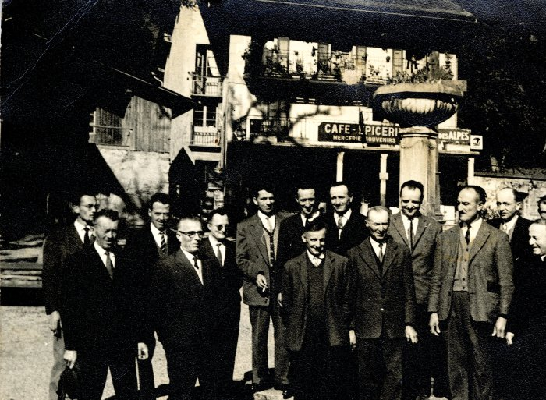 | Photo d'un groupe d'hommes devant le café - épicerie à Sixt (21-019) | Photo d'un groupe d'hommes devant le café - épicerie à Sixt probablement dans les années 40 Devant de gauche à droite : 1 : inconnu 2 : père de Jean BARBIER, Joseph 3 : Claude Denambride (le Fay) 4 : Adelin RICHARD (Bouzaron) 5: Pierre Deffayet (maire) 6: Curé Gaston Détraz Derrière de gauche à droite : 1 : Alexandre CHENEVAL 2: Michel FORAX 3 : Olivier BOCQUET (instituteur) 4 : Alexandre DENAMBRIDE du Fay 5 : Joseph BIORD 6 : Oscar DUCROZ 7 : MERMIN (chauffeur de car) 8 : Noêl MOGENIER 6 : Augustin MOCCAND JACQUET
 | RICHARD Jean-Pierre et MOCCAND JACQUET Ludovic au sommet du télésiège des Vagnys (22-003) | Photo de RICHARD Jean-Pierre et MOCCAND JACQUET Ludovic au sommet du télésiège des Vagnys
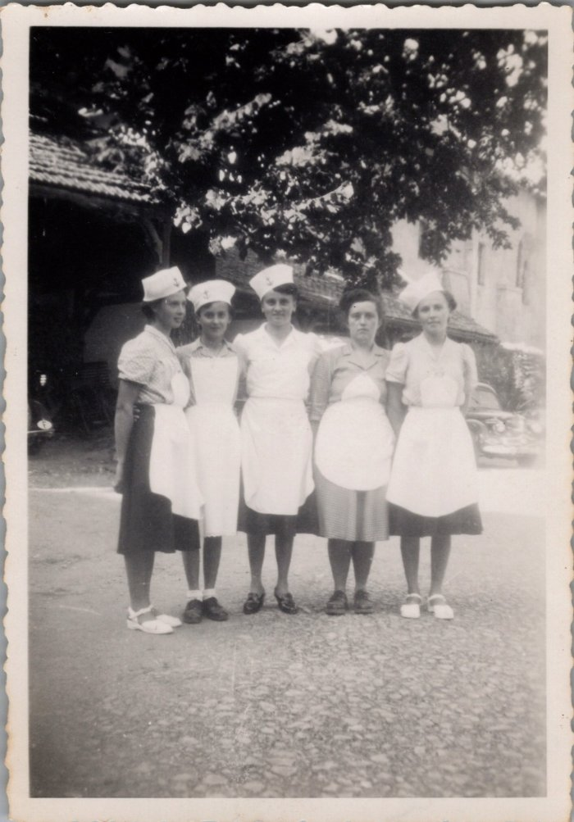
 | Photo de la Kermesse 1951 (22-014) | Photo de la Kermesse, le 15 aout 1951 RICHARD Ludivine "Nauzé"
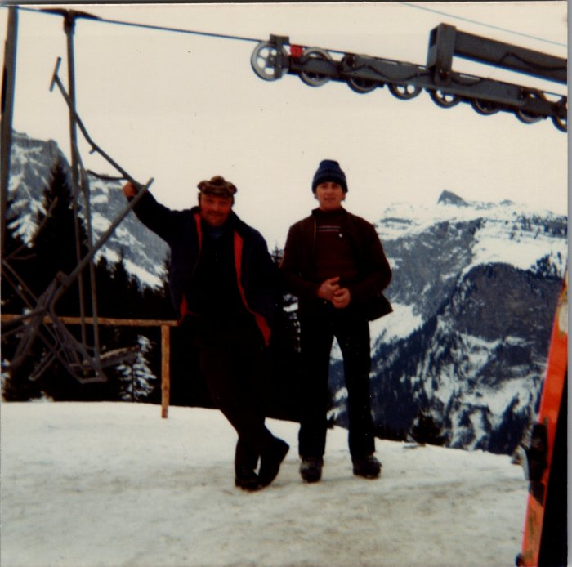 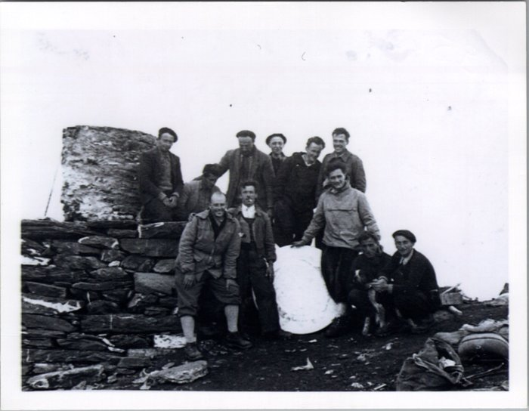 | Photo au sommet du Buet en 1954 (23-001) | Photo au sommet du Buet en 1954 sur la table d'orientation De gauche à droite : 1er rang : Demerlé (vacancier), Jean DUCROZ (Sauqui), Joseph DEFFAYET (Baban), Maurice DEFFAYET (Colu), Joseph MOGENIER (Ptit homme) 2e rang : François RAYMOND (Passy), Claude RICHARD (Bouzaron), Pierre DEFFAYET (Colu), Noel MOGENIER (ptit homme), Louis RICHARD (Zef), Michel FORAX
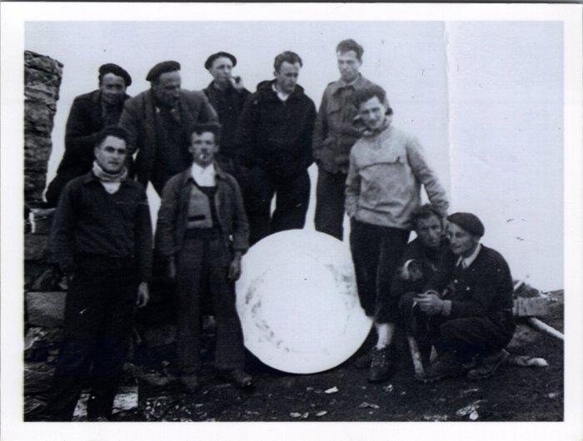 | Photo au sommet du Buet en 1954 (23-002) | Photo au sommet du Buet en 1954 à côté de la table d'orientation De gauche à droite : 1er rang : ?, Jean DUCROZ (Sauqui), Joseph DEFFAYET (Baban), Maurice DEFFAYET (Colu), Joseph MOGENIER (Ptit homme) 2e rang : François RAYMOND (Passy), Pierre DEFFAYET (Colu), Noel MOGENIER (Ptit homme), Louis RICHARD (Zef), Michel FORAX
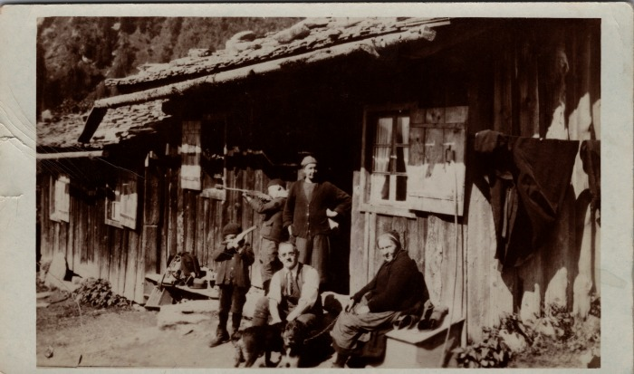 | Carte postale à la Cantine des Fonts en 1933 (23-005) | Carte postale à la Cantine des Fonts en 1933 De gauche à droite : Joseph MOGENIER, Noel MOGENIER, Adeline MOGENIER, inconnu, inconnu
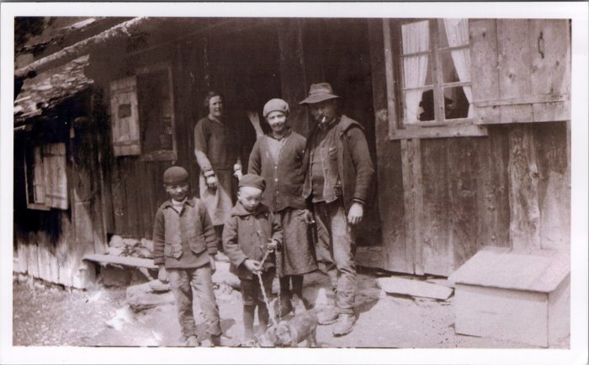 | Photo devant la Cantine des Fonts (23-007) | Photo devant la Cantine des Fonts Adeline MOGENIER (née RANNAUD), Joseph Marie MOGENIER, Noel MOGENIER, Joseph MOGENIER
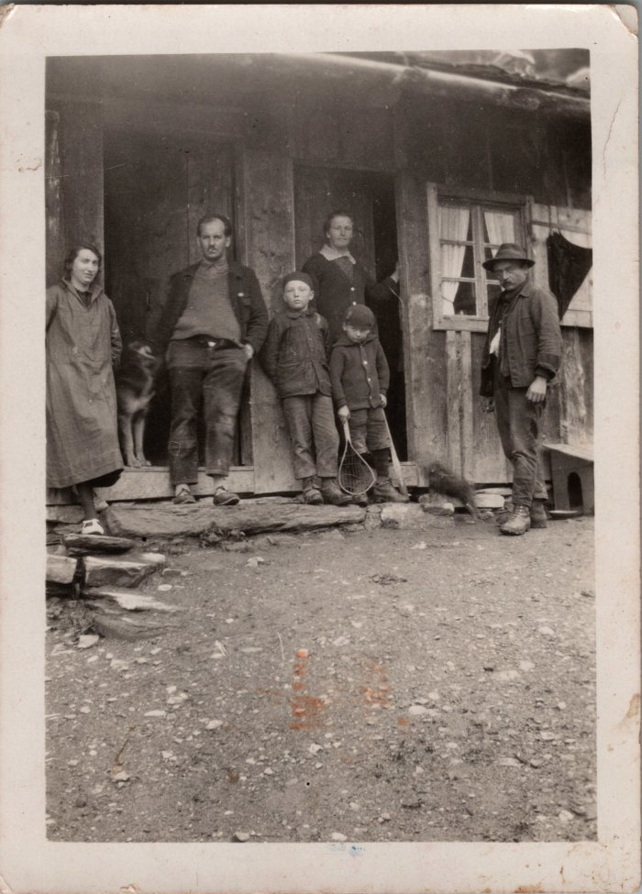
 | Photo devant la Cantine des Fonts en 1931 (23-009) | Photo devant la Cantine des Fonts en juillet 1931
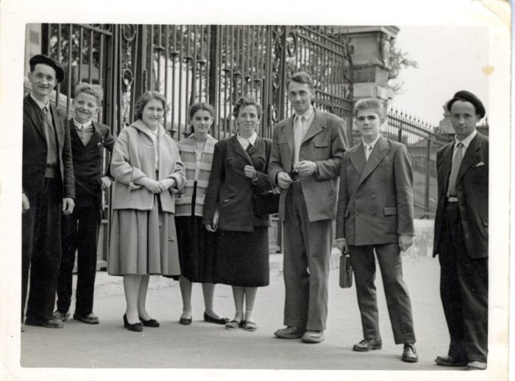 | Photo de groupe à Paris -1958 (27-020) | Photo de groupe à Paris pour la musique -1958 Henri PIN, William MOGENIER, Eliane PIN, Denise ROYRE, Ida MOCCAND (PIN), Alexandre CHENEVAL, Roland PIN, François RAYMOND
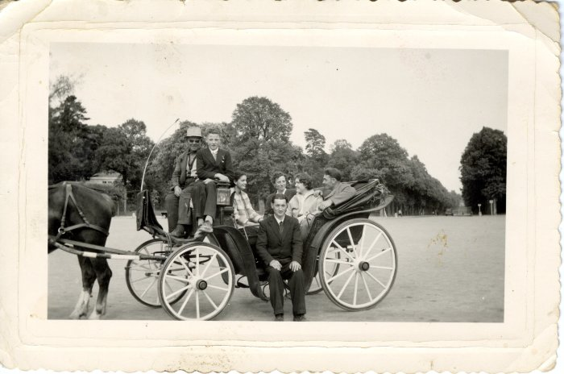 | Photo à Paris en calèche - 1958 (27-021) | Photo à Paris en calèche - 1958 William MOGENIER (à côté du cocher), Denise ROYRE, Ida MOCCAND (PIN), Eliane PIN, Alexandre CHENEVAL, Henri PIN
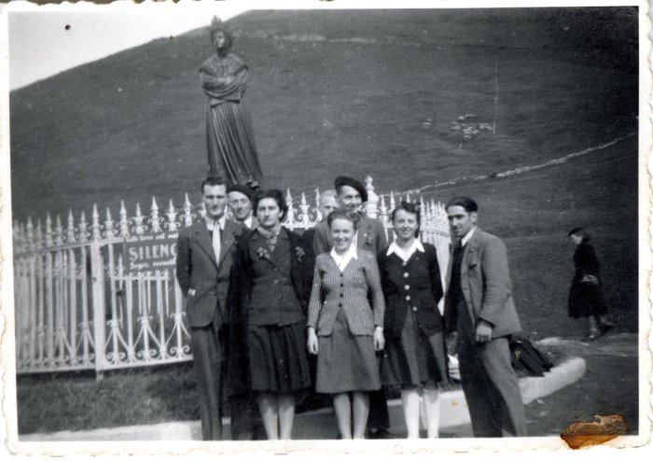 | Photo d'une sortie à la Salette - 1960 (27-022) | Photo d'une sortie à la Salette - 1960 Maurice DEFFAYET (colu), Claude PIN, Blanche RANNAUD, Anne-Marie PIN, Alexandre CHENEVAL, Louise DENAMBRIDE, Lucien DENAMBRIDE
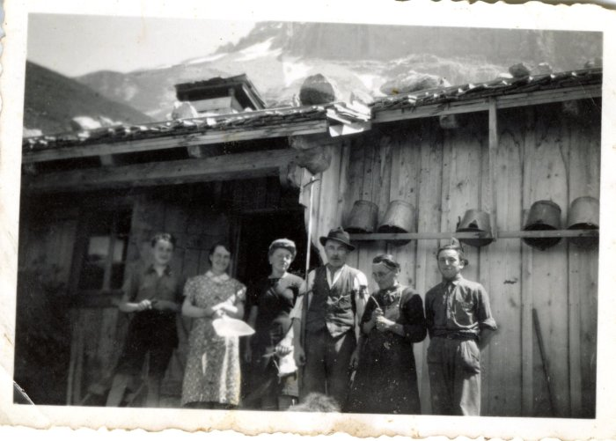 | Photo au chalet au Praz de Commune - 1960 (27-023) | Photo au chalet au Praz de Commune - 1960 , , Monique MOCCAND, Jean-Louis CHENEVAL, RANNAUD épouse CHENEVAL et MOCCAND
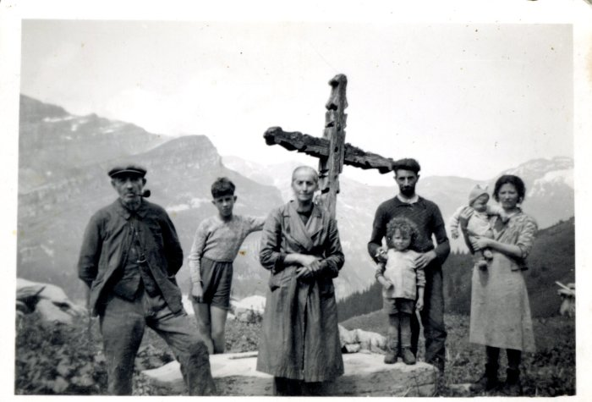 | Photo à Commune sur le "Moré", devant la Croix (27-024) | Photo à Commune sur le "Moré", devant la Croix CHENEVAL Jean Louis, inconnu, Olympe, inconnus
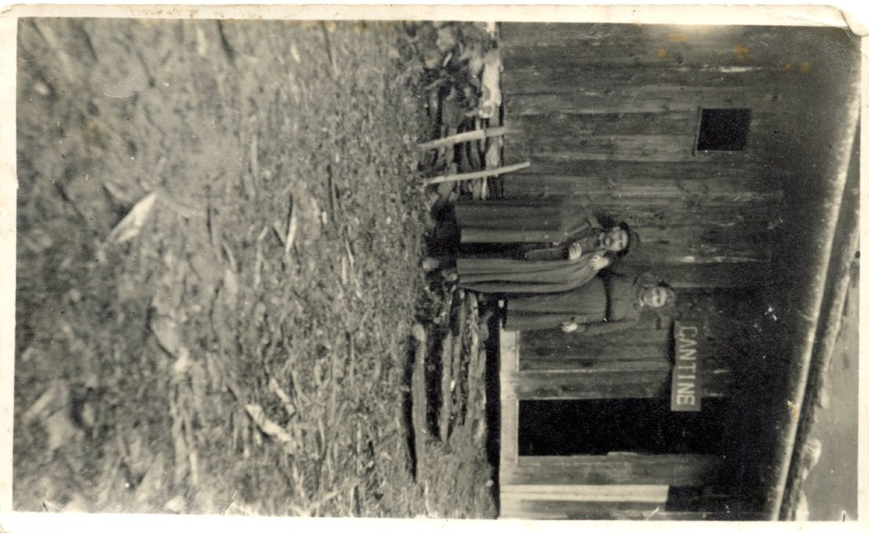
 | Joseph Marie MOGENIER et Adeline RANNAUD à la Cantine des Fonts (27-033) | Joseph Marie MOGENIER et Adeline RANNAUD à la Cantine des Fonts dans les années 1920
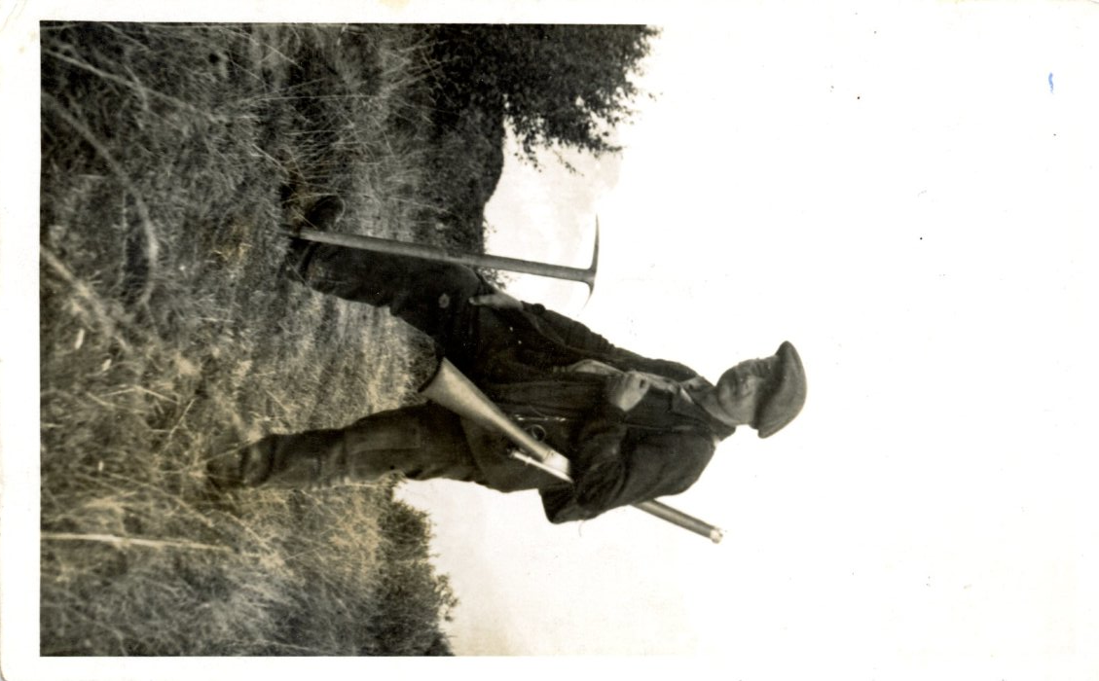
 | Joseph Marie MOGENIER avec le fusil et le piolet (27-034) | Joseph Marie MOGENIER avec le fusil et le piolet dans les années 1910
 | Groupe de skieurs devant la 2CV - 1977 (27-040) | Groupe de skieurs devant la 2CV en février 1977 Muriel, edith, Mary-Laure, Jean-Luc (orange), Patricia ZANINI, Josiane
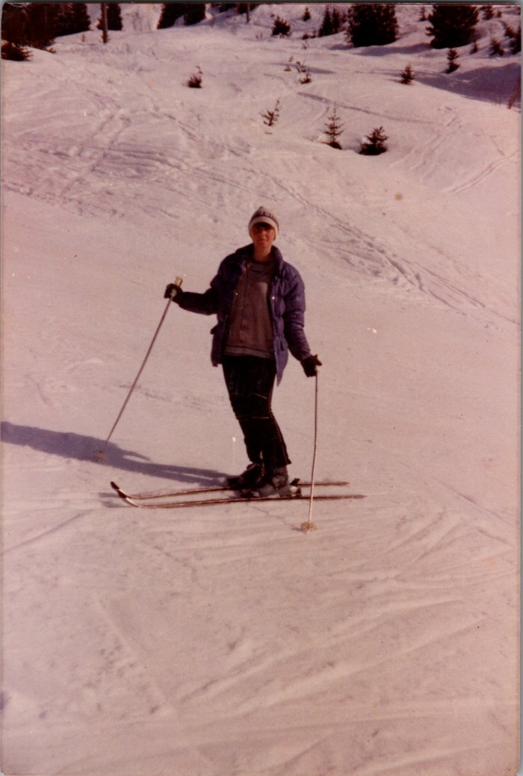
 | Edith CHENEVAL au ski - 1982 (27-041) | Edith CHENEVAL au ski en février 1982 "Miss Hauterive"
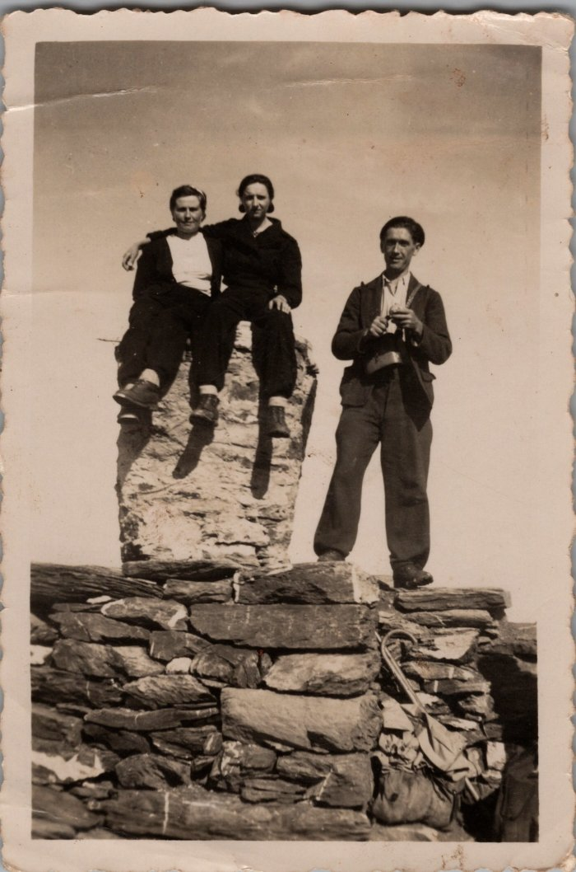
 | Ida GIARDINO (RICHARD), Irène RANNAUD et François FORAX au Buet (27-043) | Ida GIARDINO (RICHARD), Irène RANNAUD et François FORAX au Buet dans les années 1950
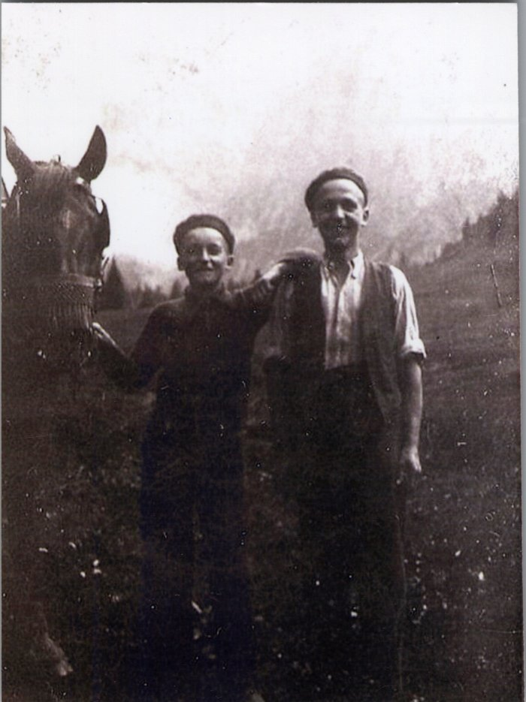
 | Photo de Joseph et Noel MOGENIER avec le cheval aux Fonts - 1938 (27-044) | Photo de Joseph et Noel MOGENIER avec le cheval aux Fonts le 23 juillet 1938
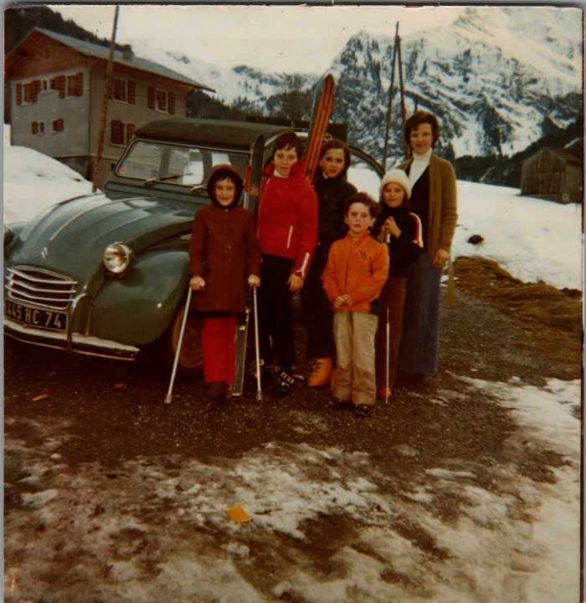 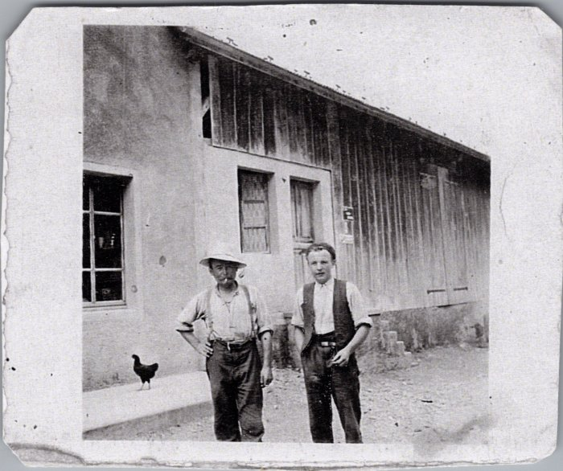 | Joseph Marie et Noel MOGENIER à Salvagny (27-045) | Joseph Marie et Noel MOGENIER à Salvagny
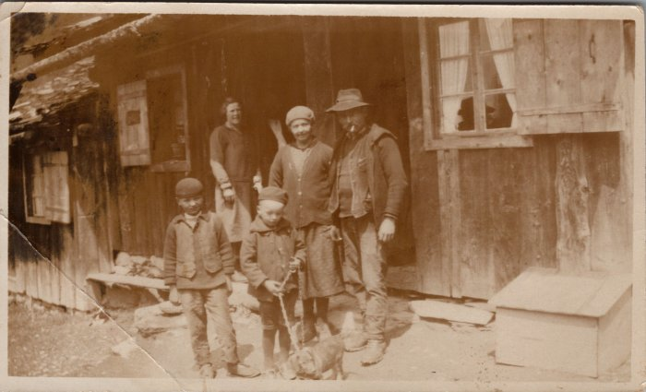 | Famille MOGENIER devant la Cantine des Fonts - 1950 (27-050) | Famille MOGENIER devant la Cantine des Fonts - 1950 Noel, Joseph, Adeline (née RANNAUD), Joseph Marie MOGENIER
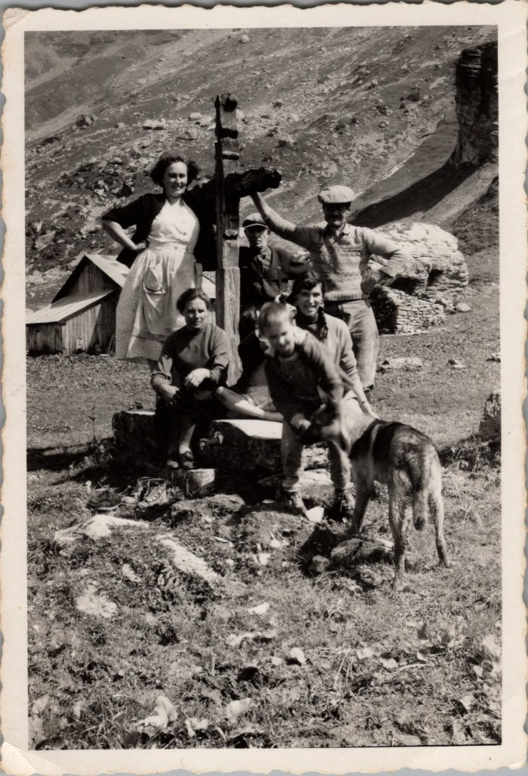
 | Photo de groupe devant la croix des "Moré" à Commune - 1956 (27-051) | Photo de groupe devant la croix des "Moré" à Commune - 1956 Poncette GRIREL, Jean Louis CHENEVAL (derrière la croix), Regis GRIREL (à coter du chien)
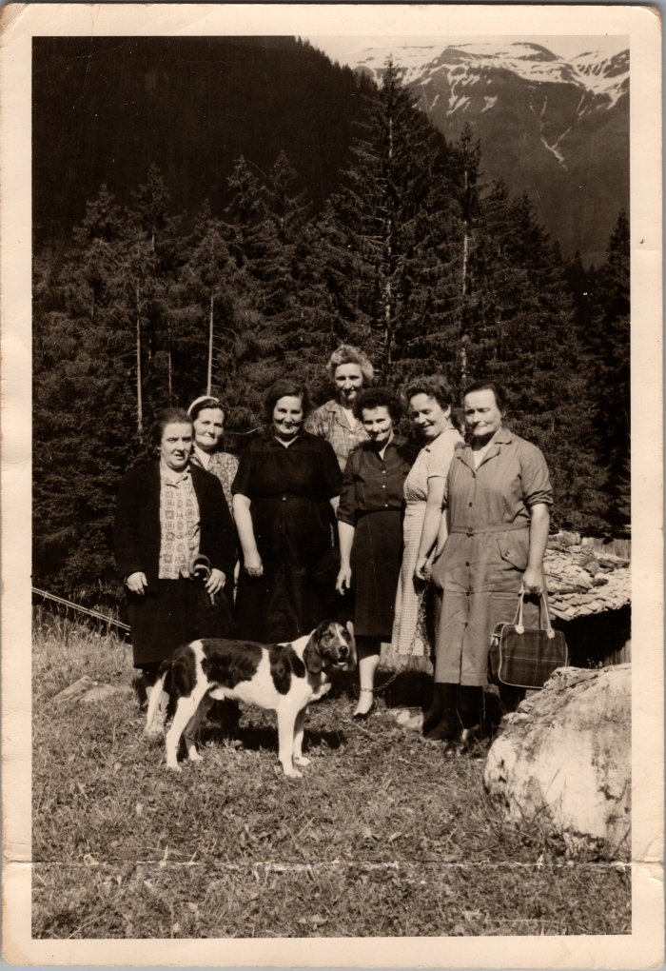
 | Photo souvenir du 7 juin 1964 en allant voir Anna MOGENIER et la nouvelle route des Fardelays (27-052) | Photo souvenir du 7 juin 1964 en allant voir Anna MOGENIER et la nouvelle route des Fardelays Louise JUGASION, Ida RICHARD (épouse GIARDINO), Louise RAYMOND, Irène MOGENIER (derrière, née RANNAUD), Ludivine BETEMPS (née RAYMOND), Anna DEFFAYET (MOGENIER), Marceline MAGLIONE
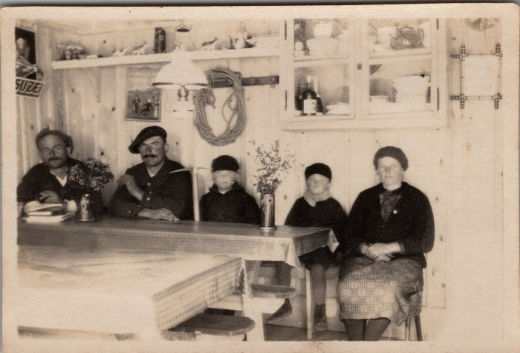 | Famille MOGENIER dans la salle à manger de la Cantine des Fonts - 1930 (27-062) | Famille MOGENIER dans la salle à manger de la Cantine des Fonts - 1930 Joseph Marie, Noël, Joseph, Adeline (née RANNAUD)
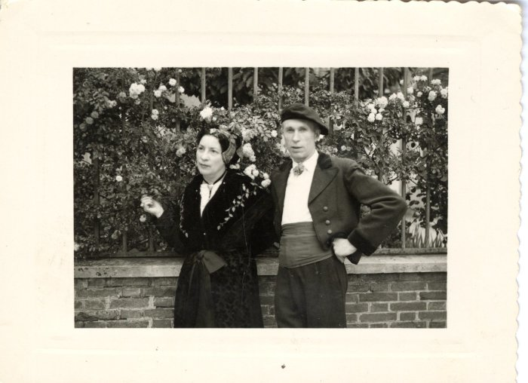 | Armand POGGIA et Gabriel AVANTHEY sur leur vespa (28-002) | Armand POGGIA et Gabriel AVANTHEY sur leur vespa
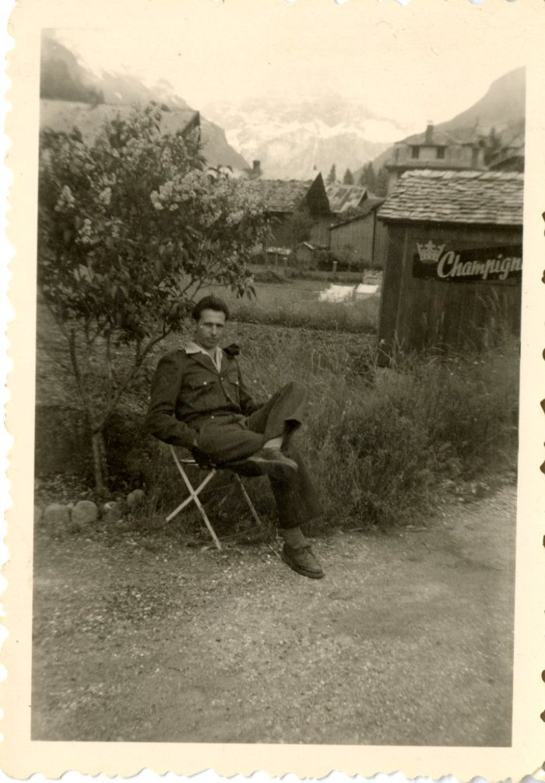
 | Armand POGGIA devant l'hôtel des Cimes (28-003) | Armand POGGIA devant l'hôtel des Cimes
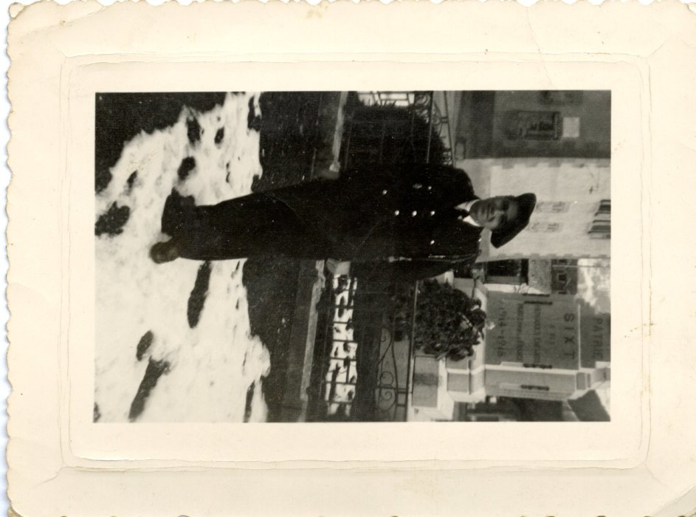
 | Lino POGGIA devant le monument aux morts (28-004) | Lino POGGIA devant le monument aux morts
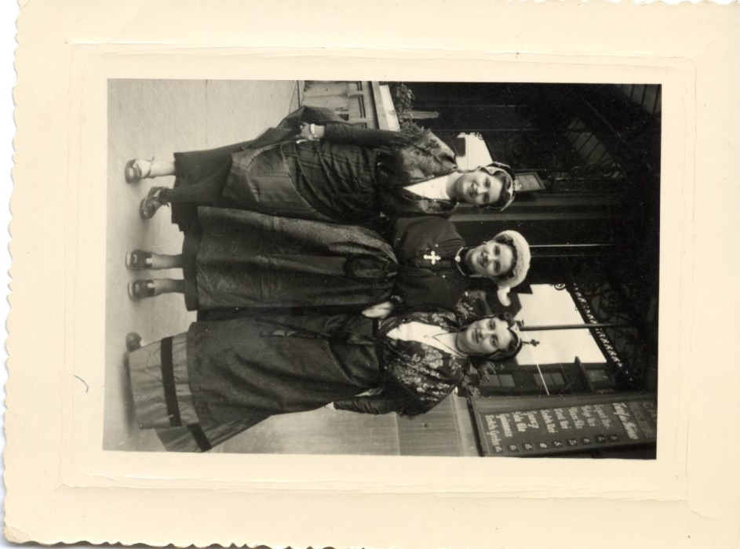
 | Odette et Denise ROUGE à Chareleroi (Belgique) en 1954 (28-005) | Odette et Denise ROUGE à Chareleroi (Belgique) le 25 et 26 septembre 1954
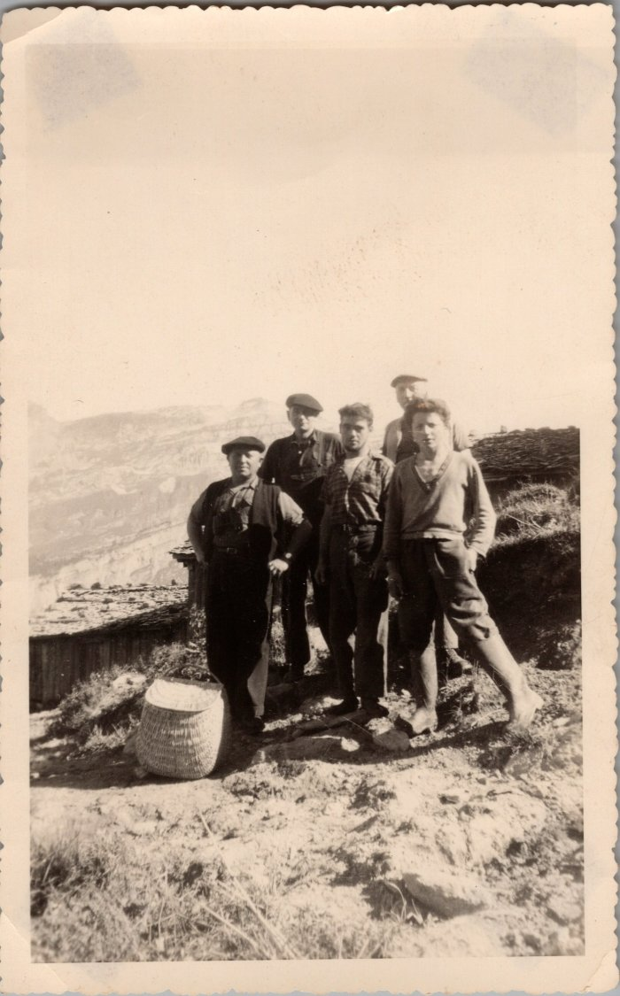
 | Photo de groupe à Commune (29-005) | Photo de groupe à Commune De gauche à droite : "Gros pépé" Brairet, Léon MOCCAND, fils de Léon?, Jean GAY
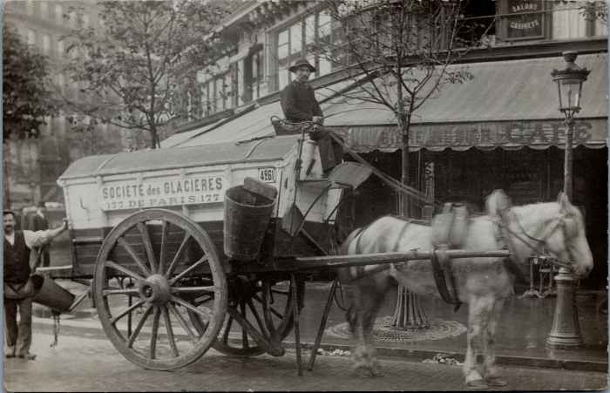 | Joseph BARBIER à Paris (32-001) | Joseph BARBIER à Paris - fin du XIXe - début XXe Société des Glacières
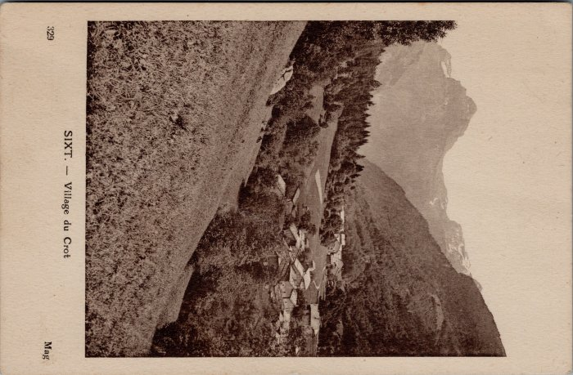 | Carte postale village du Crot (32-004) | Carte postale village du Crot
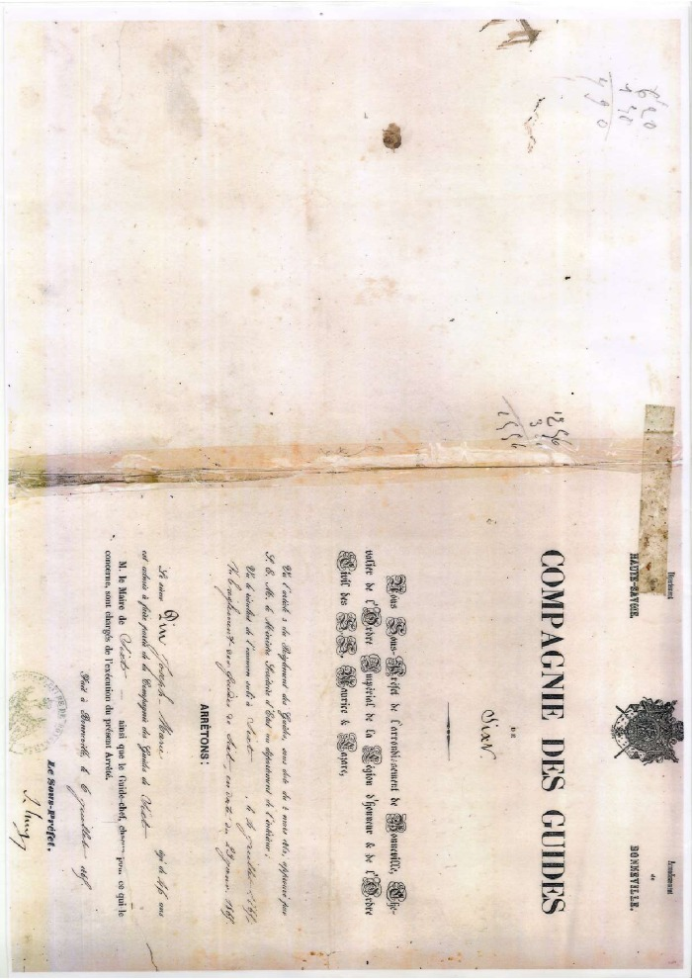
 | Compagnie des guides de Sixt - 1969 (37-002) | Compagnie des guides de Sixt - 1969
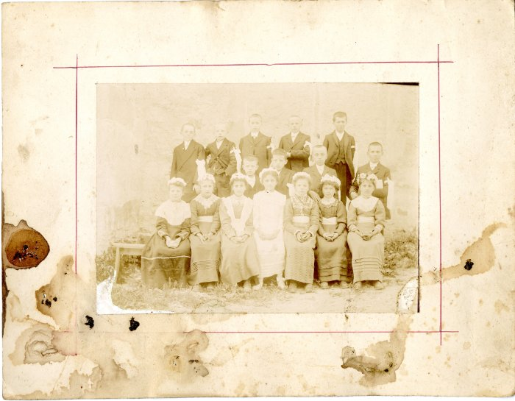 | Photo de communion (40-005) | Photo de communion avant 1910
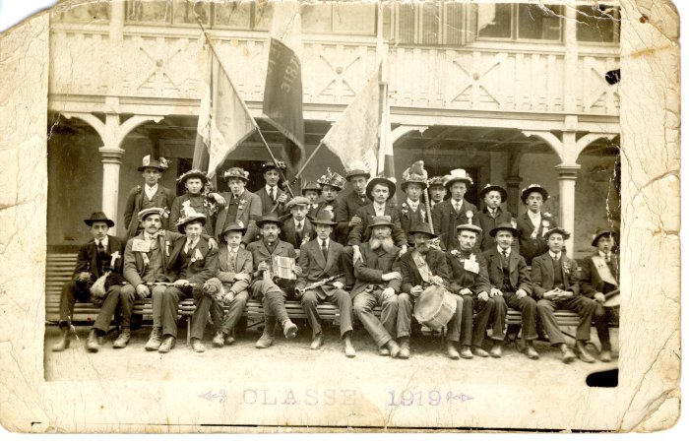 | Classe des conscrits 1919 (40-010) | Classe des conscrits 1919
 | Photo de groupe de jeunes filles de la chorale -1939 (40-011) | Photo de groupe de jeunes filles de la chorale - mai 1939 De gauche à droite : Devant : Marie DEFFAYET (femme d'Ernest RAYMOND), Marie Louise MOCCAND "Maca" (épouse RAYMOND, Passy), Alphonsine MOCCAND "Rété", sœur, sœur, Lucie DUCROT (épouse DUCROZ), Blanche DUCROT (bonne de Curé à Evires), Augustine MOCCAND JACQUET Derrière : Célestine MOCCAND "Ramassa" (mère de Patrick DENAMBRIDE), Germaine DUCROZ (femme de François Isidore DEFFAYET), Odette MOCCAND JACQUET, Monique MOCCAND "Ramassa", Marie PIN (sœur de Jeanne PIN) ou Madelaine "au gros" (épouse MAGLIONE)
 | Photo des conscrits de Sixt - 1919 (40-019) | Photo des conscrits de Sixt - 1919 1er rang, 2e : Clément DUCROZ, dernier : François Joseph Marie

 | Photo des conscrits de Sixt - 1926 (40-020) | Photo des conscrits de Sixt - 1926 De gauche à droite : 1er rang : Cyril DUCROZ, François MOCCAND JACQUET, Lucien RICHARD (Toné)
 | Photo des conscrits Samoëns/ Sixt (40-030) | Photo des conscrits Samoëns/ Sixt de 1920 le 14 avril 1958

 | Photo de mariage de Marie DUCROZ et François NICOUD - 1928 (40-032) | Photo de mariage de Marie DUCROZ et François NICOUD - 1928
 | Mariage de Madelaine NICOUD "et Auguste MOCCAND - 1910 (40-034) | Mariage de Madelaine NICOUD "à pépé" et Auguste MOCCAND "pépé" -1910

 | Mariage de Clément DUCROZ et Sidonie MOCCAND - 1910 (40-035) | Mariage de Clément DUCROZ "Mainzon" et Sidonie MOCCAND "Golière" - 1910
 | Mariage de Ponce MOCCAND et Angèle RICHARD dans les années 40 (40-039) | Mariage de Ponce MOCCAND (Bamboche) dit Néné et Angèle RICHARD (Castagnère) dans les années 40
 | Mariage de Victor JAY et Gilberte PIN dans les années 40-50 (40-041) | Mariage de Victor JAY et Gilberte PIN (Plochy) dans les années 40-50

 | Certificat de communion d'Anne-Marie Rannaud-Favre, 1880 (47-001) | Certificat de première communion d'Anne-Marie Rannaud-Favre née Luduif par le Viciaire Duperrier le 9 avril 1880.
 | Photo de groupe d’alpinistes et jeunes femmes en tenues traditionnelles (48-003) | Photo de groupe d’alpinistes et jeunes femmes en tenues traditionnelles
 | Amélie et Auguste BRUN (5-002) | Amélie et Auguste BRUN
 | Photos de groupe des conscrits (1919?) (5-003) | Photos de groupe des conscrits (1919?)

 | Photo d'Auguste BRUN (5-005) | Photo d'Auguste BRUN
 | Photo de groupe à Salvagny (51-054) | Photo de groupe à Salvagny avec vue sur Englène

 | Photo d'André Moccand (Tonkin) (53-001) | Photo d'André Moccand (Tonkin)

 | Photo de Maurice Perrier (53-002) | Photo de Maurice Perrier
 | Photo de Joseph Joënnoz et du curé Gaston Detraz, 1987 (54-003) | Photo souvenir des 90 ans de Marie Louise RANNAUD à Vallon le 9 décembre 1987 Joseph Joënnoz et le curé Gaston Detraz
 | Photo de Gaston Détraz, curé de Sixt dans la rue de la gare (54-005) | Photo de Gaston Détraz, curé de Sixt dans la rue de la gare
 | Photos d'une sortie de classe (1924) à Perpignan (54-006) | Photos d'une sortie de classe (1924) à Perpignan devant chez Robert Brun le 29 avril 1979 Au centre en marron: Robert Brun A coter de lui : Joseph Mogenier

 | Carte souvenir éditée au décès de l'abbé Détraz, 1992 (54-009) | Carte souvenir éditée au décès de l'abbé Détraz le 5 juillet 1992
   | Carte Postale d'Auguste à son cousin François Rannaud 1917 (55-004) | Carte Postale d'Auguste à son cousin François Rannaud le 30 novembre 1917 Vue générale depuis le Béné, le chef lieu et le Tenneverge
 | Carte Postale de Rannaud François Louis à son épouse et à ses fils, 1915 (55-005) | Carte Postale de Rannaud François Louis à son épouse et à ses fils le 31 juillet 1915

 | Carte de circulation frontalière de Renée Blanche Rannaud, 1948 (55-010) | Carte de circulation frontalière de Renée Blanche Rannaud, 1948
 | Photo des actionnaires du téléski des Vagnys, 1952 (55-017) | Photo des actionnaires du téléski des Vagnys, 1952 BARBIER Octave GRILLET Théo MOGENIER Joseph RANNAUD François BIORD Pierre ?

 | Photo de groupe des conscrits (6-002) | Photo de groupe des conscrits aptes au service militaire (bon) 3e en partant de gauche : Ponce MOCCAND "Néné"

 | Photo (6-003)

 | Photo souvenir du 4 mai 1959 (6-004) | Photo souvenir du 4 mai 1959

 | Photo de Joseph MOCCAND "tonkin" (6-008) | Photo de Joseph MOCCAND "tonkin"

 | Photo de André MOCCAND "tonkin" (6-009) | Photo de André MOCCAND "tonkin"

 | Photo d'André MOCCAND - juillet 1961 (6-010) | Photo d'André MOCCAND - juillet 1961

 | Photo d'André MOCCAND avec son chien (6-011) | Photo d'André MOCCAND avec son chien

 | Photo d'André MOCCAND (6-013) | Photo d'André MOCCAND

 | Photo de conscrits de François, André DUCROZ et François MONNET (6-021) | Photo de conscrits de François DUCROZ (Le Crot), André DUCROZ (Maison Neuve) et François MONNET (Nambride) à Samoens

 | Photo d'André MOCCAND au ski (6-023) | Photo d'André MOCCAND au ski

 | Photo du 8 juillet 1965 (6-024) | Photo du 8 juillet 1965 André MOCCAND "La grande "

 | Photo d'Alain FORAX et André Moccand (6-026) | Photo d'Alain FORAX et André Moccand

 | Photo d’Angèle et Ponce MOCCAND avec les vaches (6-027) | Photo d’Angèle et Ponce MOCCAND avec les vaches

 | Photo de Robert Raymond et Raymonde Moccand (future épouse Biord) (6-032) | Photo de Robert Raymond et Raymonde Moccand (future épouse Biord)

 | Photo d'André MOCCAND (Tonkin) avec un chiot (6-036) | Photo d'André MOCCAND (Tonkin) avec un chiot

 | André Moccand " dit le Tonkin" (7-001) | André Moccand " Le Tonkin" photo prise dans le bas de la ville de samoens

